ログイン
ロゴ

ID

PW

ログイン
リセット

初めての方はこちら

新規登録
ロゴ

新規登録

名前

ID

パスワード

パスワード確認

登録

ログイン画面に戻る

ホーム
Coordinate

HOME / DIARY / SEARCH / REGIST

6/7 Recommends

ジャケット
トップス
パンツ、スカート
パンプス



10℃

過去

①
②
③

View More

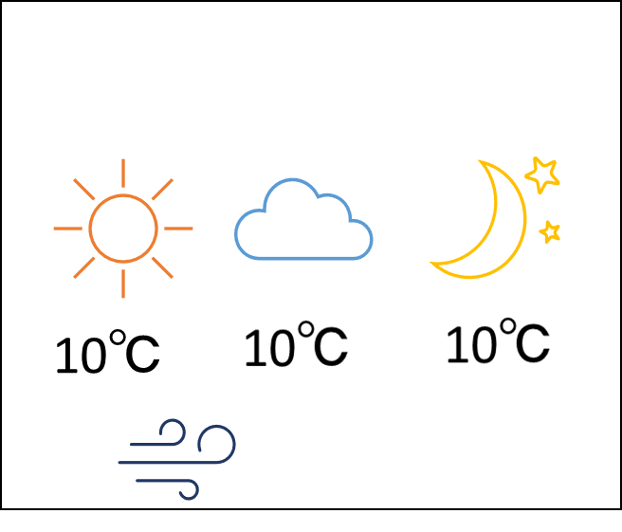

6/8(水)
２０
１０
５ｍ
6/8(水)
２０
１０
５ｍ
6/8(水)
２０
１０
５ｍ
6/8(水)
２０
１０
５ｍ
6/8(水)
２０
１０
５ｍ
6/8(水)
２０
１０
５ｍ
6/8(水)
２０
１０
５ｍ

検索
検索

季節
パーツ名

秋(10℃～25℃)
夏(25℃以上)
冬(10℃以下)
春(15℃～25℃)
白
黒
グレー
ベージュ
赤系
青系
緑系
黄系
その他
アウター
ジャケット
トップス
スカート
パンツ
シューズ

色
柄

あり
なし

風
雨
可
可
不可
不可

アイテムの一覧表示
検索
リセット

おすすめコーデ

アウター

ジャケット

トップス

スカートorパンツ

シューズ
シューズ
シューズ

検索結果(アイテム)

アウター

スクロールバー

ジャケット

スクロールバー

トップス

スクロールバー

スカート

スクロールバー

パンツ

スクロールバー

シューズ

スクロールバー

このページのTOPへ

登録
登録

秋(10℃～25℃)
夏(25℃以上)
冬(10℃以内)
春(15℃～25℃)
季節
パーツ名
画像
※必須
※必須
アウター
ジャケット
トップス
スカート
パンツ
シューズ

色
柄

あり
白
黒
グレー
ベージュ
赤系
青系
緑系
黄系
その他
なし
雨
風
可
不可
可
不可

登録
リセット

更新・削除
更新・削除

秋(10℃～25℃)
夏(25℃以上)
冬(10℃以下)
春(15℃～25℃)
季節
パーツ名
画像
アウター
ジャケット
トップス
スカート
パンツ
シューズ

色
柄

あり
なし
白
黒
グレー
ベージュ
赤系
青系
緑系
黄系
その他
雨
風

可
不可
可
不可
画像の変更

更新
削除

日記
日記
6/1～6/7週
検索

日付
画像
天気
メッセージ

6/1 (水)
画像
２５
１８
４m
編集

編集

編集
スクロールバー

編集

編集

編集

編集

日記編集
日付
日記編集・更新

写真

変更
削除

自由記述

編集
リセット

更新
日記画面に戻る

